hoja1
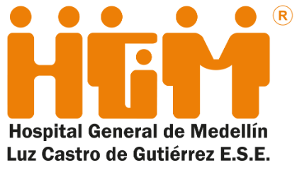 Plan Anual de Adquisiciones

Objeto | valor | código
07100_Acabados y resanes de obra civil para la implementación de los proyectos de Integración de quirófanos | $ 50,000,000.00 | 72121400
07130_Mantenimiento del auditorio del Hospital General de Medellín | $ 2,112,000,000.00 | 72121400
07360_Mantenimiento de los aires acondicionados del Hospital General de medellin | $ 350,680,000.00 | 72101511

